2023_03_data
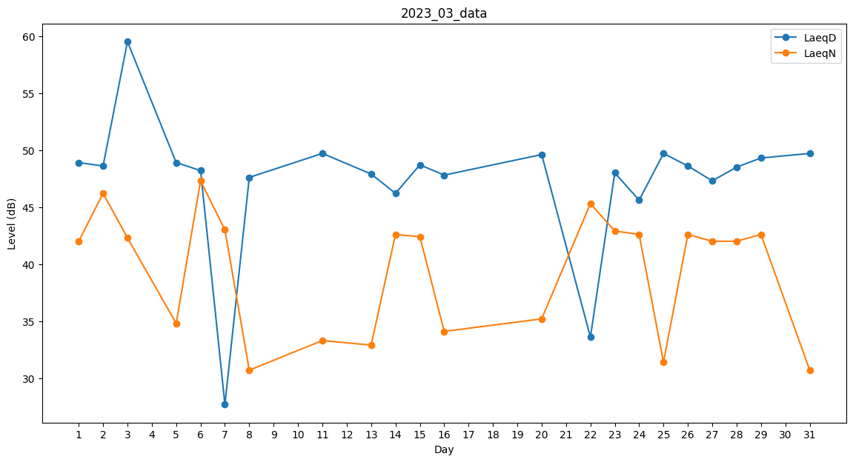
Day | LaeqD | LaeqN
1 | 48.9 | 42
2 | 48.6 | 46.2
3 | 59.5 | 42.3
4 | 49.9 | 0
5 | 48.9 | 34.8
6 | 48.2 | 47.3
7 | 27.7 | 43
8 | 47.6 | 30.7
9 | 0 | 32.9
10 | 46.3 | 0
11 | 49.7 | 33.3
12 | 50.7 | 0
13 | 47.9 | 32.9
14 | 46.2 | 42.6
15 | 48.7 | 42.4
16 | 47.8 | 34.1
17 | 0 | 0
18 | 0 | 0
19 | 43 | 0
20 | 49.6 | 35.2
21 | 50.5 | 0
22 | 33.6 | 45.3
23 | 48 | 42.9
24 | 45.6 | 42.6
25 | 49.7 | 31.4
26 | 48.6 | 42.6
27 | 47.3 | 42
28 | 48.5 | 42
29 | 49.3 | 42.6
30 | 0 | 33.2
31 | 49.7 | 30.7

